Resultados
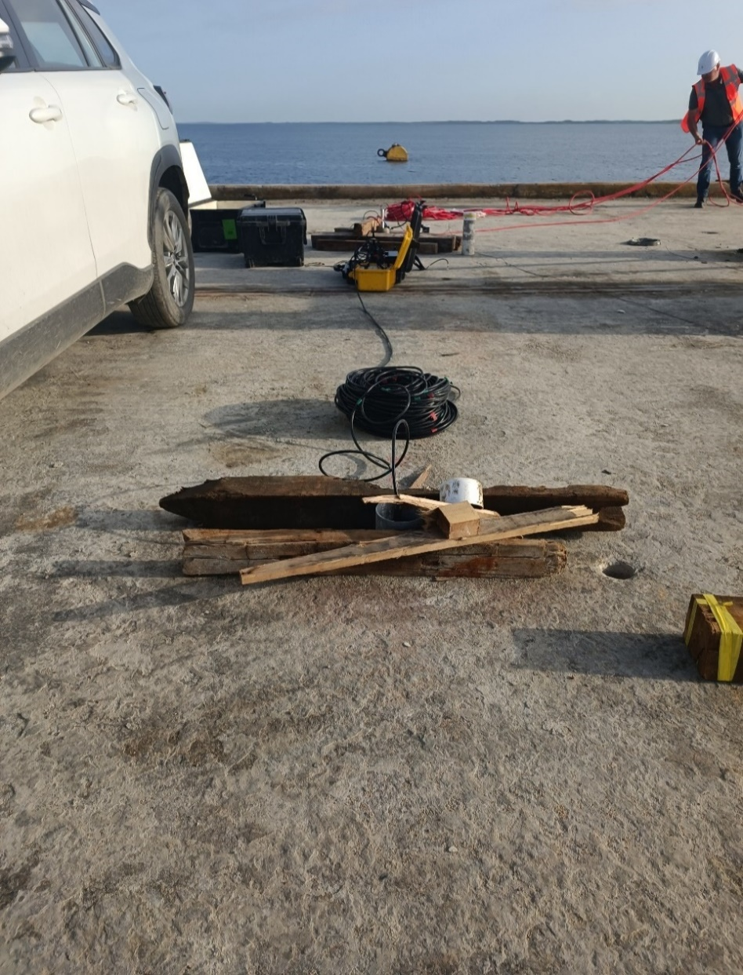
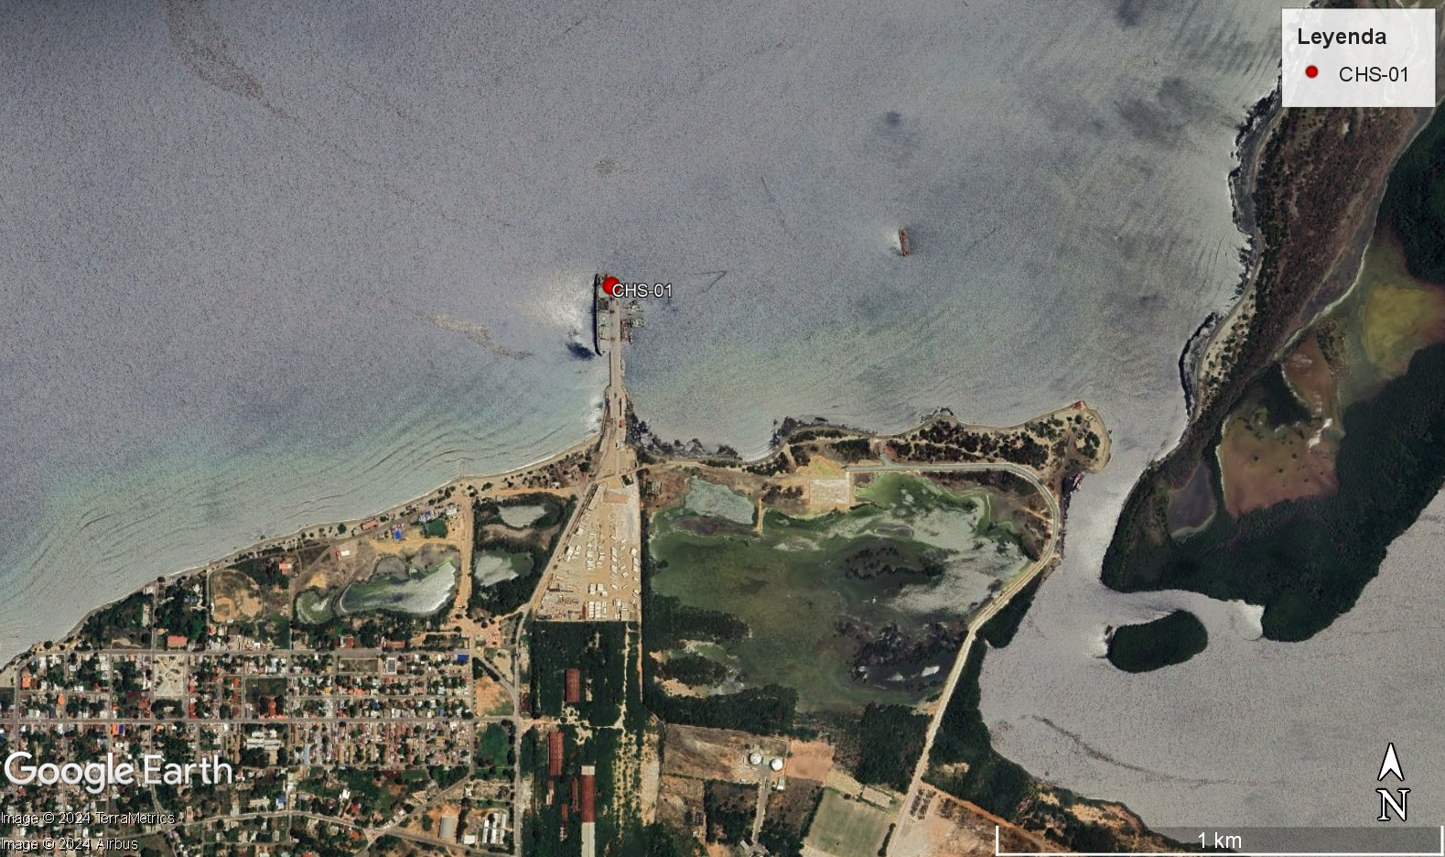
 |  |  | RESULTADOS DE ENSAYO CROSSHOLE SISMICO

 | WWW.JEOPROBE.COM

PROYECTO: | Puerto Manzanillo-RD LOI (SBC) |  |  |  |  | FECHA DE MEDICIÓN | 2024-10-01
CLIENTE: | SBC |  |  |  |  | PROFUNDIDAD ENSAYO (m) | 50.0
ORDEN DE SERVICIO |  | 0994-03
OPERADOR: | JJ
INTERPRETÓ: | JJ
CROSSHOLE 1
Profundidad | Distancia fuente-receptor | Tiempo de llegada ondas SH identificado | ΔTs (Ti-Ti-1) | Vs | Gráficas de Resultados
Tiempo de llegada identificado
 | Ts(s)
(m) | (m) | Ts(s) | (s) | (m/s) |  |  |  |  | Vs30 | zmax(m) | 0
 |  |  |  |  |  |  |  |  | 0.00E+00 | Suma(1/Vs) | 0.00E+00
 |  |  |  |  |  |  |  |  | 0.00E+00 | Vs30 | #DIV/0!
 |  |  |  |  |  |  |  |  | 0.00E+00
 |  |  |  |  |  |  |  |  | 0.00E+00
 |  |  |  |  |  |  |  |  | 0.00E+00
 |  |  |  |  |  |  |  |  | 0.00E+00
 |  |  |  |  |  |  |  |  | 0.00E+00
 |  |  |  |  |  |  |  |  | 0.00E+00
 |  |  |  |  |  |  |  |  | 0.00E+00
 |  |  |  |  |  |  |  |  | 0.00E+00
 |  |  |  |  |  |  |  |  | 0.00E+00
 |  |  |  |  |  |  |  |  | 0.00E+00
 |  |  |  |  |  |  |  |  | 0.00E+00
 |  |  |  |  |  |  |  |  | 0.00E+00
 |  |  |  |  |  |  |  |  | 0.00E+00
 |  |  |  |  |  |  |  |  | 0.00E+00
 |  |  |  |  |  |  |  |  | 0.00E+00
 |  |  |  |  |  |  |  |  | 0.00E+00
 |  |  |  |  |  |  |  |  | 0.00E+00
 |  |  |  |  |  |  |  |  | 0.00E+00
 |  |  |  |  |  |  |  |  | 0.00E+00
 |  |  |  |  |  |  |  |  | 0.00E+00
 |  |  |  |  |  |  |  |  | 0.00E+00
 |  |  |  |  |  |  |  |  | 0.00E+00
 |  |  |  |  |  |  |  |  | 0.00E+00
 |  |  |  |  |  |  |  |  | 0.00E+00
 |  |  |  |  |  |  |  |  | 0.00E+00
 |  |  |  |  |  |  |  |  | 0.00E+00
 |  |  |  |  |  |  |  |  | 0.00E+00
 |  |  |  |  |  |  |  |  | 0.00E+00
 |  |  |  |  |  |  |  |  | 0.00E+00
 |  |  |  |  |  |  |  |  | 0.00E+00
 |  |  |  |  |  |  |  |  | 0.00E+00
 |  |  |  |  |  |  |  |  | 0.00E+00 | 13
 |  |  |  |  |  |  |  |  | 0.00E+00
 |  |  |  |  |  |  |  |  | 0.00E+00
 |  |  |  |  |  |  |  |  | 0.00E+00
Modelo de la velocidad de onda de corte
 | Vs
 |  |  |  |  |  |  |  |  | 0.00E+00
 |  |  |  |  |  |  |  |  | 0.00E+00
 |  |  |  |  |  |  |  |  | 0.00E+00
 |  |  |  |  |  |  |  |  | 0.00E+00
 |  |  |  |  |  |  |  |  | 0.00E+00
 |  |  |  |  |  |  |  |  | 0.00E+00
 |  |  |  |  |  |  |  |  | 0.00E+00
 |  |  |  |  |  |  |  |  | 0.00E+00
 |  |  |  |  |  |  |  |  | 0.00E+00
 |  |  |  |  |  |  |  |  | 0.00E+00
 |  |  |  |  |  |  |  |  | 0.00E+00
 |  |  |  |  |  |  |  |  | 0.00E+00
 |  |  |  |  |  |  |  |  | 0.00E+00
 |  |  |  |  |  |  |  |  | 0.00E+00
 |  |  |  |  |  |  |  |  | 0.00E+00
 |  |  |  |  |  |  |  |  | 0.00E+00
 |  |  |  |  |  |  |  |  | 0.00E+00
 |  |  |  |  |  |  |  |  | 0.00E+00
 |  |  |  |  |  |  |  |  | 0.00E+00
 |  |  |  |  |  |  |  |  | 0.00E+00
 |  |  |  |  |  |  |  |  | 0.00E+00
 |  |  |  |  |  |  |  |  | 0.00E+00
 |  |  |  |  |  |  |  |  | 0.00E+00
 |  |  |  |  |  |  |  |  | 0.00E+00
 |  |  |  |  |  |  |  |  | 0.00E+00
 |  |  |  |  |  |  |  |  | 0.00E+00
 |  |  |  |  |  |  |  |  | 0.00E+00
 |  |  |  |  |  |  |  |  | 0.00E+00
 |  |  |  |  |  |  |  |  | 0.00E+00
 |  |  |  |  |  |  |  |  | 0.00E+00
 |  |  |  |  |  |  |  |  | 0.00E+00
 |  |  |  |  |  |  |  |  | 0.00E+00
 |  |  |  |  |  |  |  |  | 0.00E+00
 |  |  |  |  |  |  |  |  | 0.00E+00
 |  |  |  |  |  |  |  |  | 0.00E+00
 |  |  |  |  |  |  |  |  | 0.00E+00
 |  |  |  |  |  |  |  |  | 0.00E+00
 |  |  |  |  |  |  |  |  | 0.00E+00
 |  |  |  |  |  |  |  |  | 0.00E+00
 |  |  |  |  |  |  |  |  | 0.00E+00
 |  |  |  |  |  |  |  |  | 0.00E+00
 |  |  |  |  |  |  |  |  | 0.00E+00
 |  |  |  |  |  |  |  |  | 0.00E+00
 |  |  |  |  |  |  |  |  | 0.00E+00
 |  |  |  |  |  |  |  |  | 0.00E+00
 |  |  |  |  |  |  |  |  | 0.00E+00

 |  |  |  |  |  |  |  | Jorge Alberto Rodriguez

 |  |  | RESULTADOS DE ENSAYO CROSSHOLE SISMICO

 | WWW.JEOPROBE.COM

PROYECTO: | Puerto Manzanillo-RD LOI (SBC) |  |  |  |  | FECHA DE MEDICIÓN | 2024-10-01
CLIENTE: | SBC |  |  |  |  | PROFUNDIDAD ENSAYO (m) | 50.0
ORDEN DE SERVICIO |  | 0994-03
OPERADOR: | JJ
INTERPRETÓ: | JJ
REGISTRO
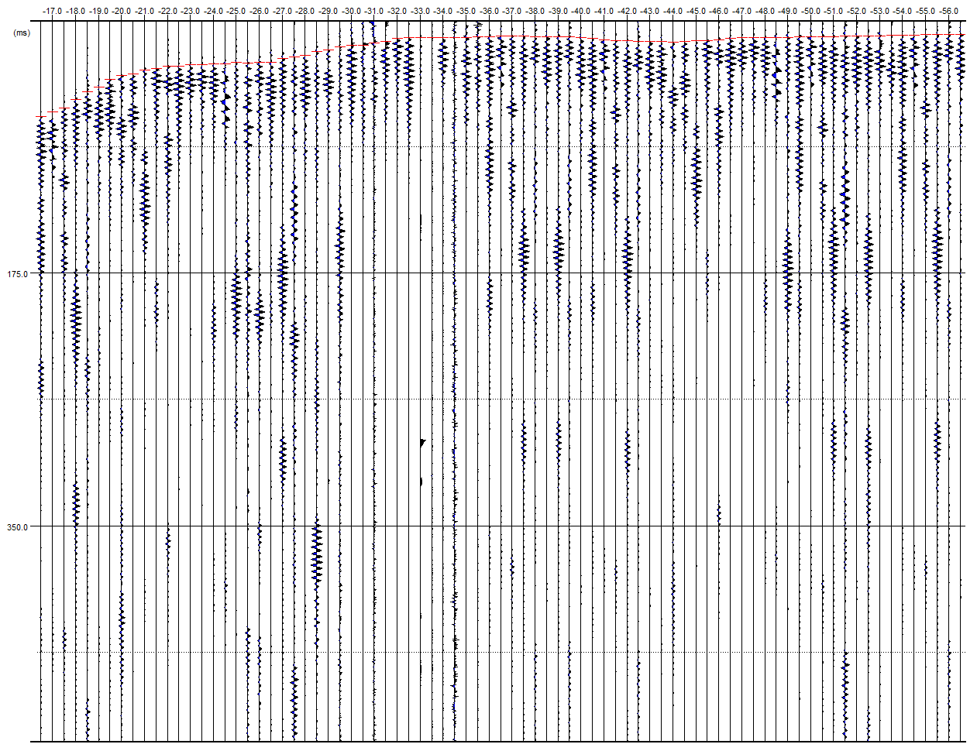

REGISTRO FOTOGRAFICO Y LOCALIZACIÓN

